定例会資料の作り方
定例会資料（PowerPoint）の作り方マニュアル

受注センターの「○月度 定例会資料」を、毎月のExcel・Outlookのデータから作成する手順書です。初めて担当する人でも、上から順に読めば1部作り切れることを目標にまとめています。
※ もともとスクリーンショットだけだったマニュアルに、手順の文章を補って整理したものです。

0. 全体像（まず流れをつかむ）

定例会資料は「前月版のPowerPointをコピーして、グラフ・表・見出しを当月のデータに差し替える」作り方をします。ゼロから作るのではなく、毎月“中身だけ”を入れ替えるのがポイントです。
手順 | やること | 主に使うデータ
1 | 前月版pptxをコピーして当月版を作る | ネットワークの 16_定例会 フォルダ
2 | アジェンダ・タイトルの「○月度」を当月に直す | PowerPoint
3 | スライド3：月別1日平均処理件数 を更新 | メインExcel 1日平均
4 | スライド4：日別処理件数 を更新 | メインExcel 新）日別処理
5 | スライド5：八神セルアウト を更新 | ★八神sellout集計 ＋ Outlook
6 | スライド6：サポート業務 を更新 | 2026年度サポートグラフ ＋ Outlook
7 | スライド7：メール依頼 を更新 | 2026年度メール依頼 ＋ Outlook
8 | スライド8：電話応対 を更新（グラフ＋集計表） | 202605受発信 → メインExcel 電話

各スライドは「Excelでグラフを当月データにする → そのグラフをPowerPointへコピー → 分析コメントを書く」の繰り返しです。最後に、完成したファイルをネットワークフォルダにpptxとPDFで保存します。
💡 手順3〜8のグラフ・表・見出しの差し替えは、Pythonツール make_teirei.py でまとめて自動化もできます（末尾の付録を参照）。コメント記入と最終保存は引き続き手作業です。

1. 前月版をコピーして当月版を作る

ネットワークの保存先フォルダを開きます。
ネットワーク > 10.220.46.32 > fscwork > Tokyo > 16_定例会 > 2026
各月の「コーディスジャパン定例会資料_2026年○月度」がpptxとPDFで入っています。作りたい月の前月版（例：5月度を作るなら 2026年4月度 のpptx）をコピーして、当月版の元にします。
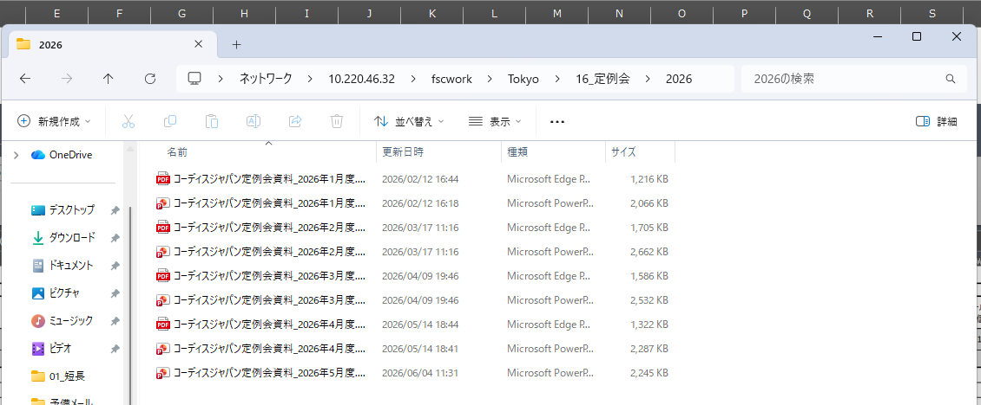

▲ 保存先フォルダ

2. 月度の見出しを当月に直す

コピーしたpptxを開き、アジェンダのスライドとタイトルの「○月度」を当月（例：5月度）に書き換えます。
⚠️ 月度の書き換えは最初に。後で表示やコメントを書くときに月がずれないようにするためです。
【完成イメージ】最終的に各スライドは下のような見た目になります。差し替え作業のゴールとして先に見ておくと分かりやすいです。
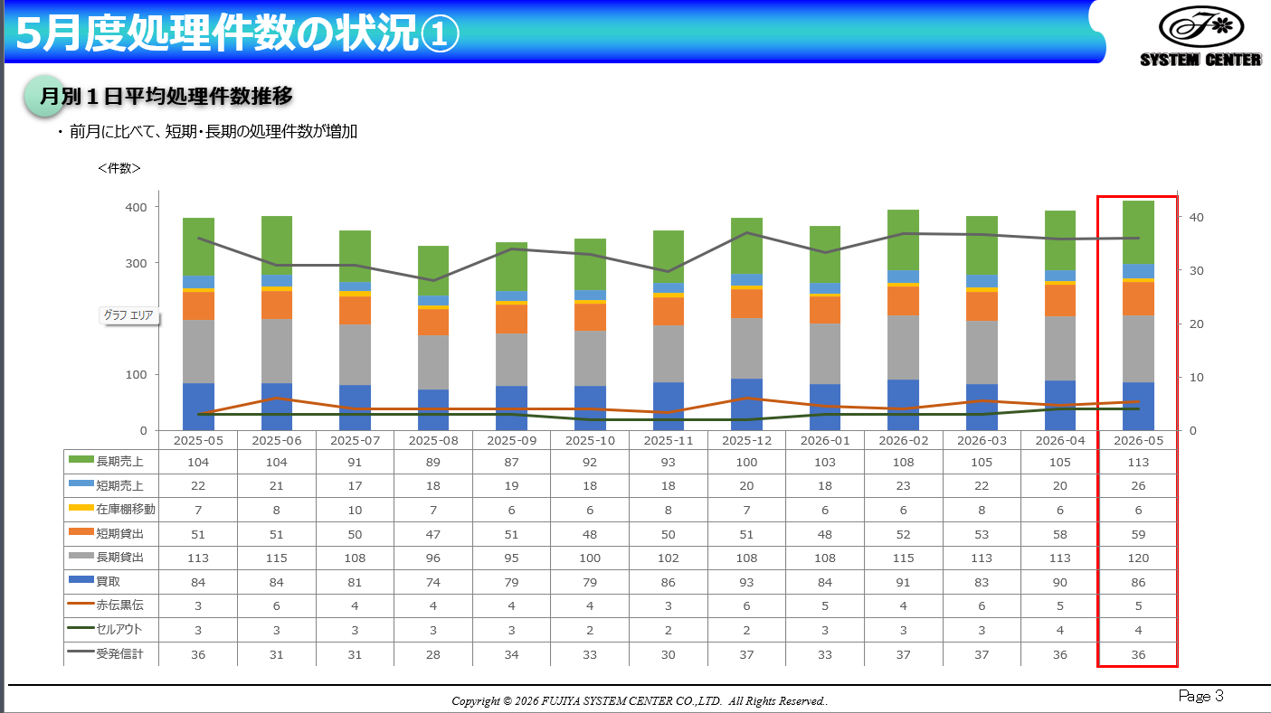

▲ 完成イメージ（スライド3）

3. スライド3：月別1日平均処理件数

棒グラフ＋折れ線の複合グラフで、直近13ヶ月の1日平均処理件数を表示します。
3-1. 元データを取り込む

大元の日報データは SharePoint の「2024定例会資料クラブ枠」にあります。リンク先を開き、右側にある当月列（例：2026-05）をコピーします。

▲ 1日平均シート

3-2. 先に「1日平均」側の列を数式→値にしておく

メインExcelの 1日平均 シートで、当月列を選択し、数式を「値」に変換しておきます。
⚠️ なぜ先に？ 1日平均 シートは別タブの「日報（件数）貼り付け用」と連携（数式参照）しています。先に値へ固定しておかないと、次の貼り付けで数式が壊れたり表示が崩れたりするためです。

▲ タブ：日報貼り付け用と1日平均

3-3. 「日報（件数）貼り付け用」に当月分を貼り付ける

横にある「日報（件数）貼り付け用」タブをクリックし、SharePointからコピーした当月分を、すべてコピー＆ペーストで貼り付けます。これが大元のデータになります。
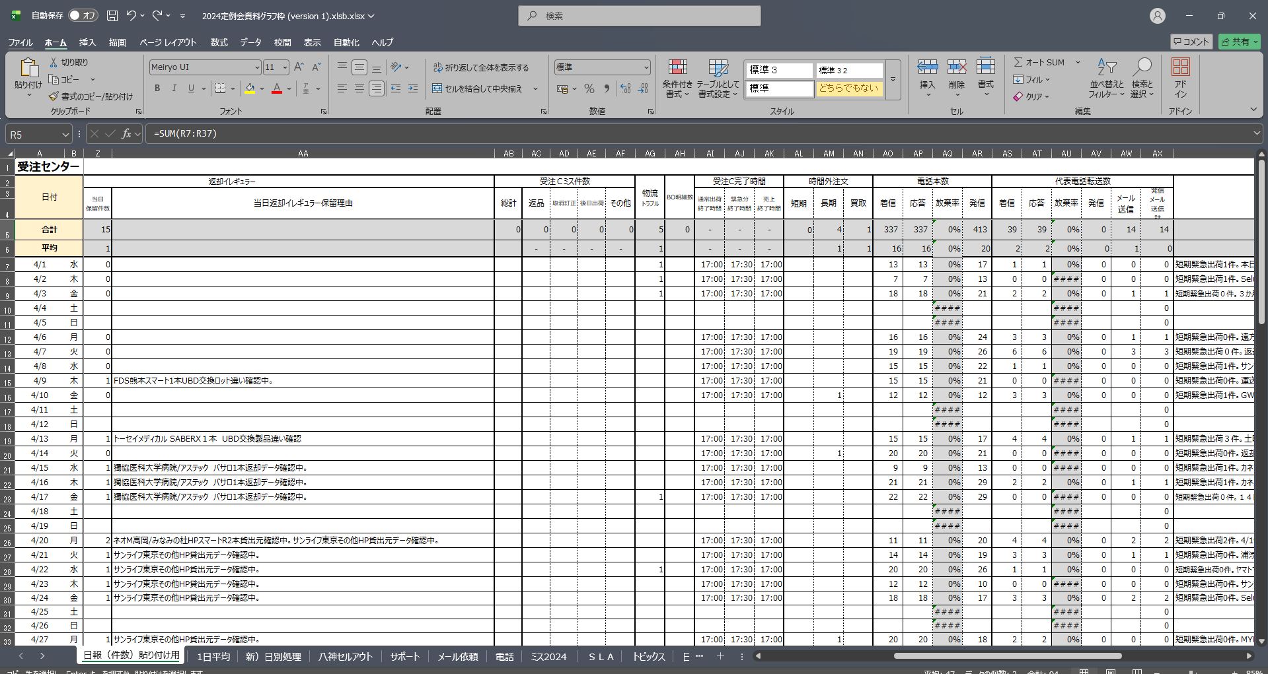

▲ 日報貼り付け用タブ

貼り付け後、当月の行（処理件数）が反映されます。
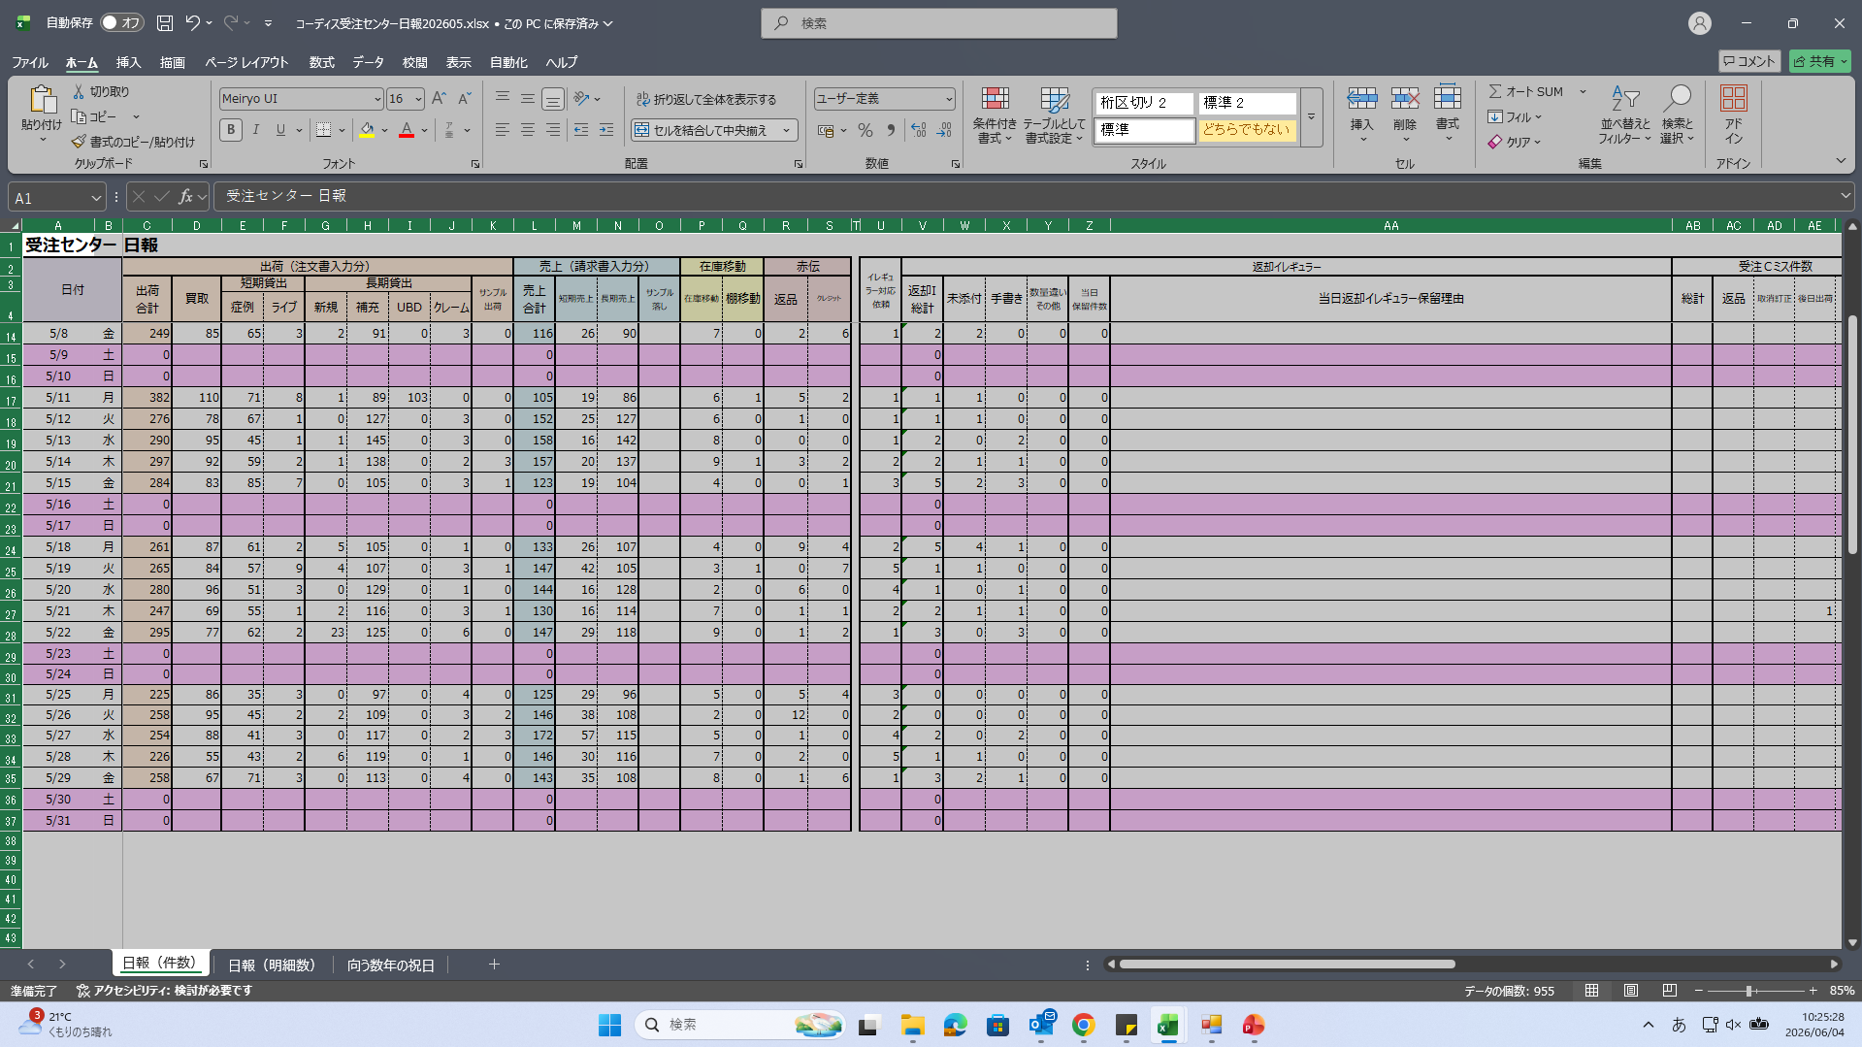

▲ 日報に当月分を貼付

3-4. グラフをPowerPointへ

1日平均 シートのグラフが当月データで自動更新されるので、内容を確認します。
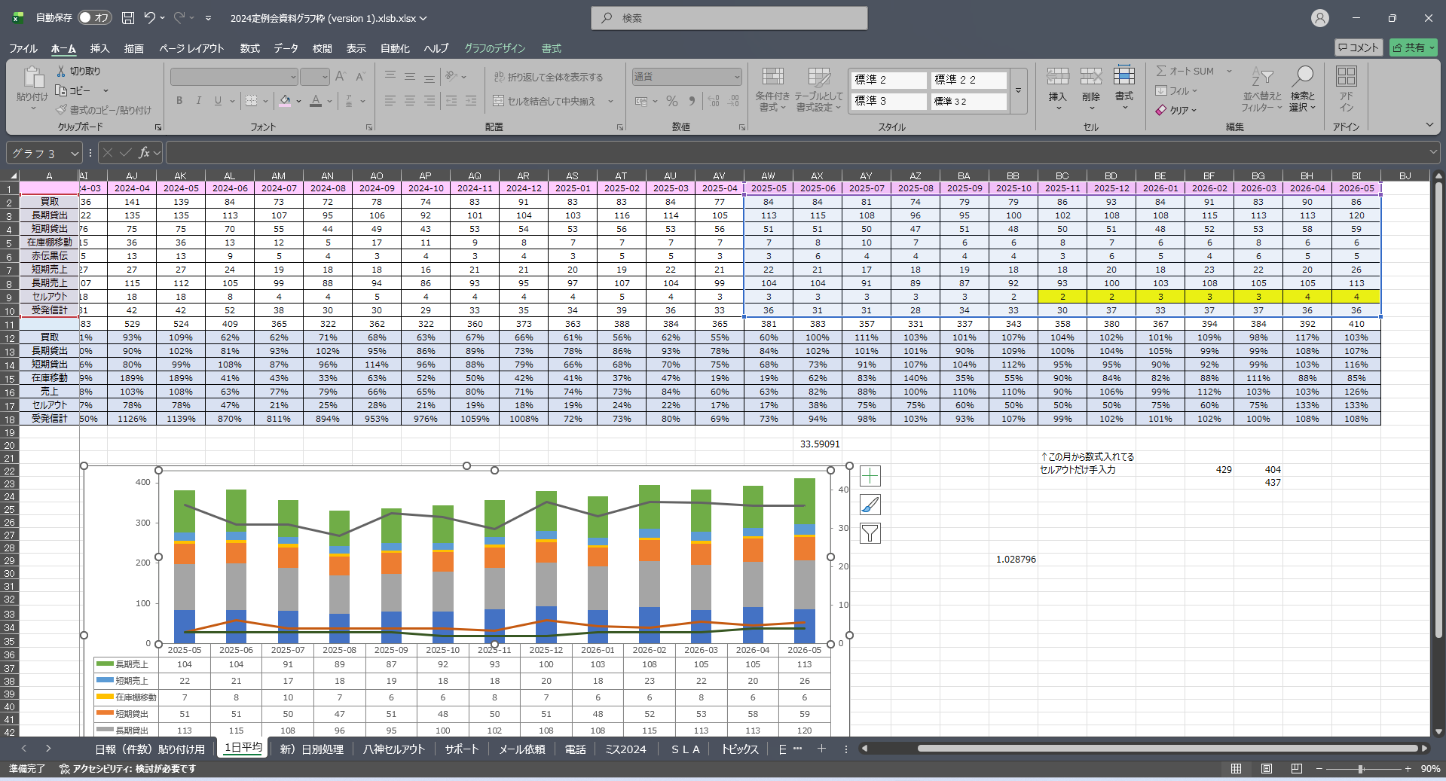

▲ 1日平均グラフ更新

更新されたグラフをスライド3にコピーして貼り付けます。
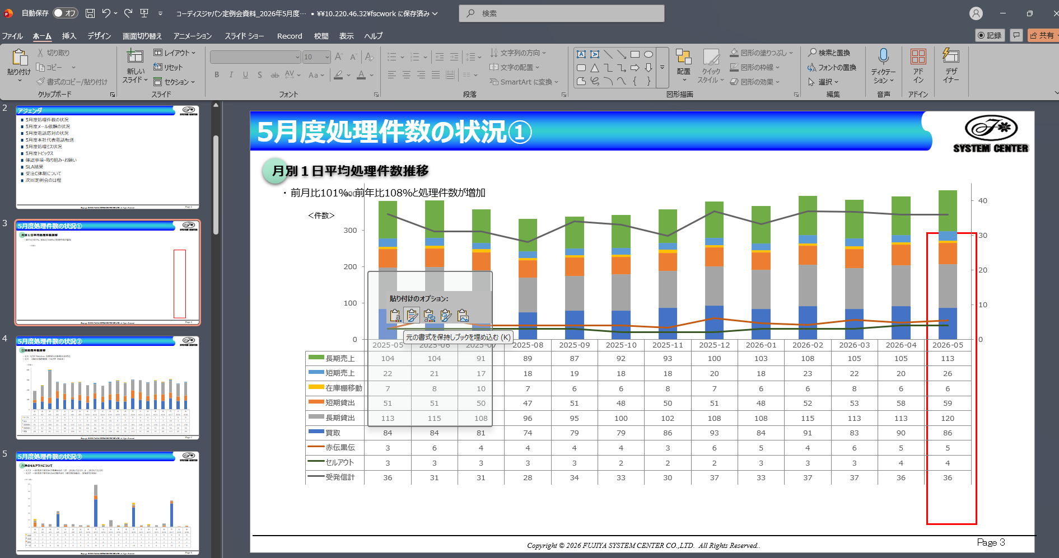

▲ PPTにグラフを貼付

3-5. コメントを書く

「・前月に比べて、短期・長期の処理件数が増加」のように、前月比の気づきを1〜2行で記入します。

4. スライド4：日別処理件数

当月の稼働日ごとの処理件数を、積み上げ棒グラフで表示します。
4-1. 稼働日だけにする（土日祝の0列を消す）

新）日別処理 のグラフは、初期状態では土日も含めて全日付が入っています（土日は0件）。
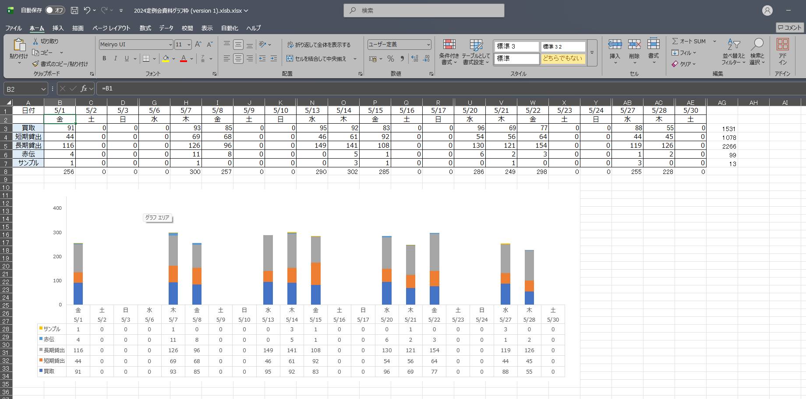

▲ 日別処理：土日含む

土日祝（0件）の列を削除して、平日（稼働日）だけのグラフにします。
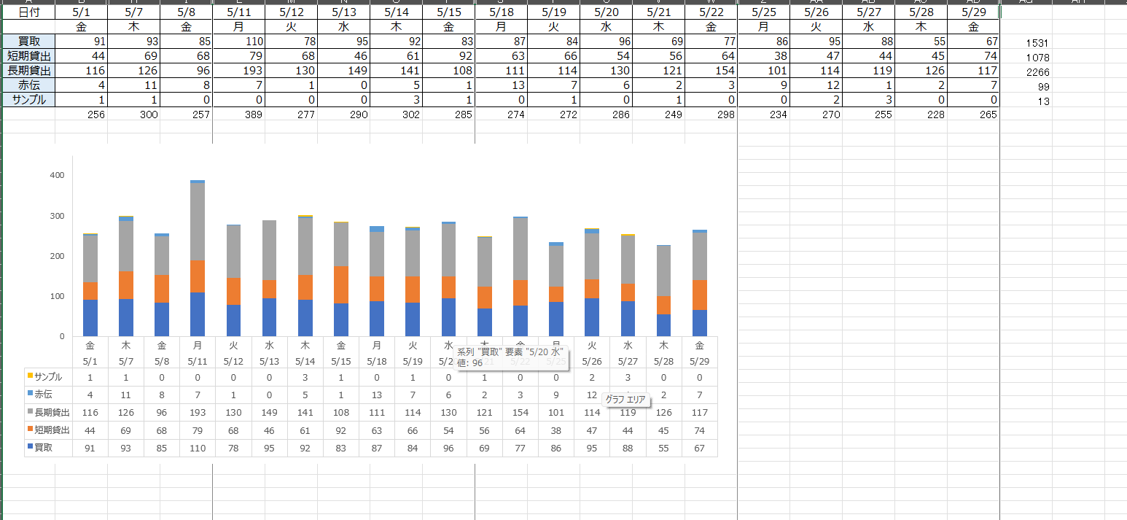

▲ 日別処理：稼働日のみ

⚠️ 「0件だから消す」ではなく「土日祝だから消す」で判断してください。稼働日でもたまたま全項目が0の日があり、0かどうかで消すとその日が抜けてしまいます。
4-2. コメントとPowerPoint反映

日報のコメント欄を参考に、当月の特記事項を確認します。
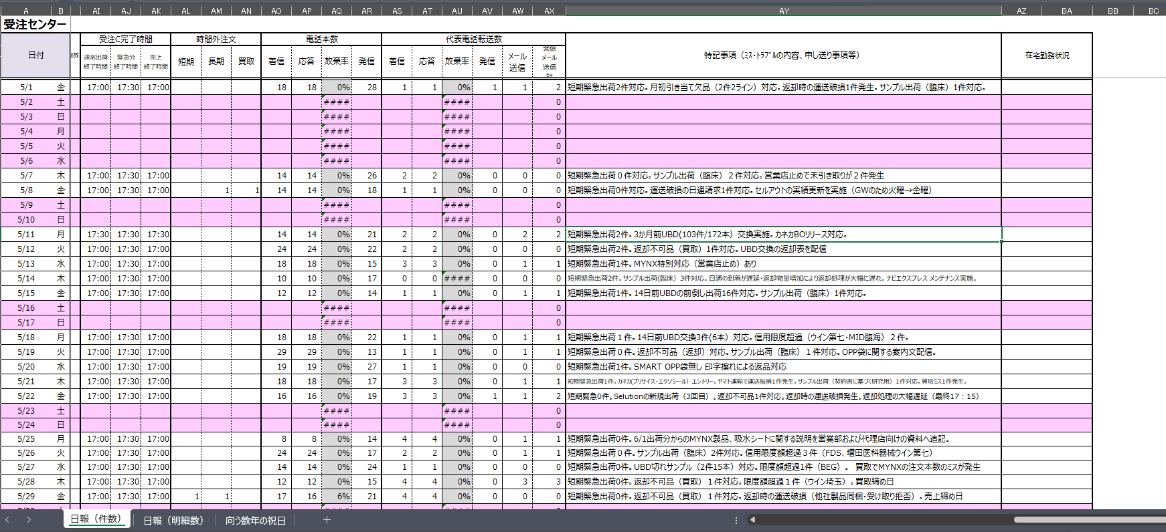

▲ 日報の分析コメント欄

グラフをスライド4へコピーし、コメントを記入します。
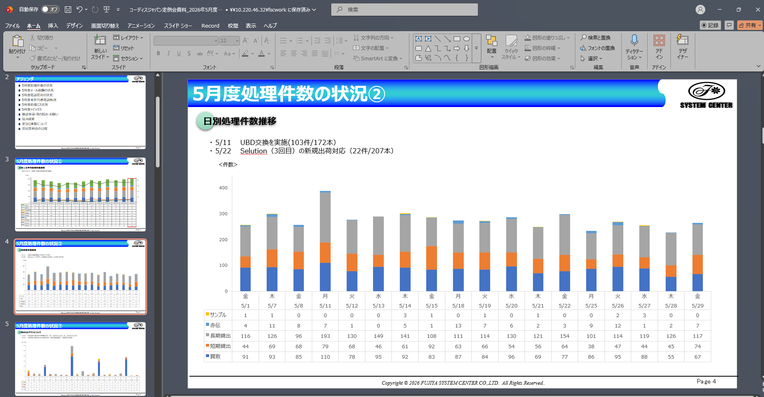

▲ スライド4：日別処理

5. スライド5：八神セルアウト

八神向けの当月セルアウト（一括／買取／長期／短期）を集計します。
5-1. 八神sellout集計ファイルを開く

八神のExcelは、ネットワークの次の場所にあります。
ネットワーク > fscwork > Tokyo > 10_セルアウト > 八神セルアウト > ★八神sellout集計2026年度.xlsx
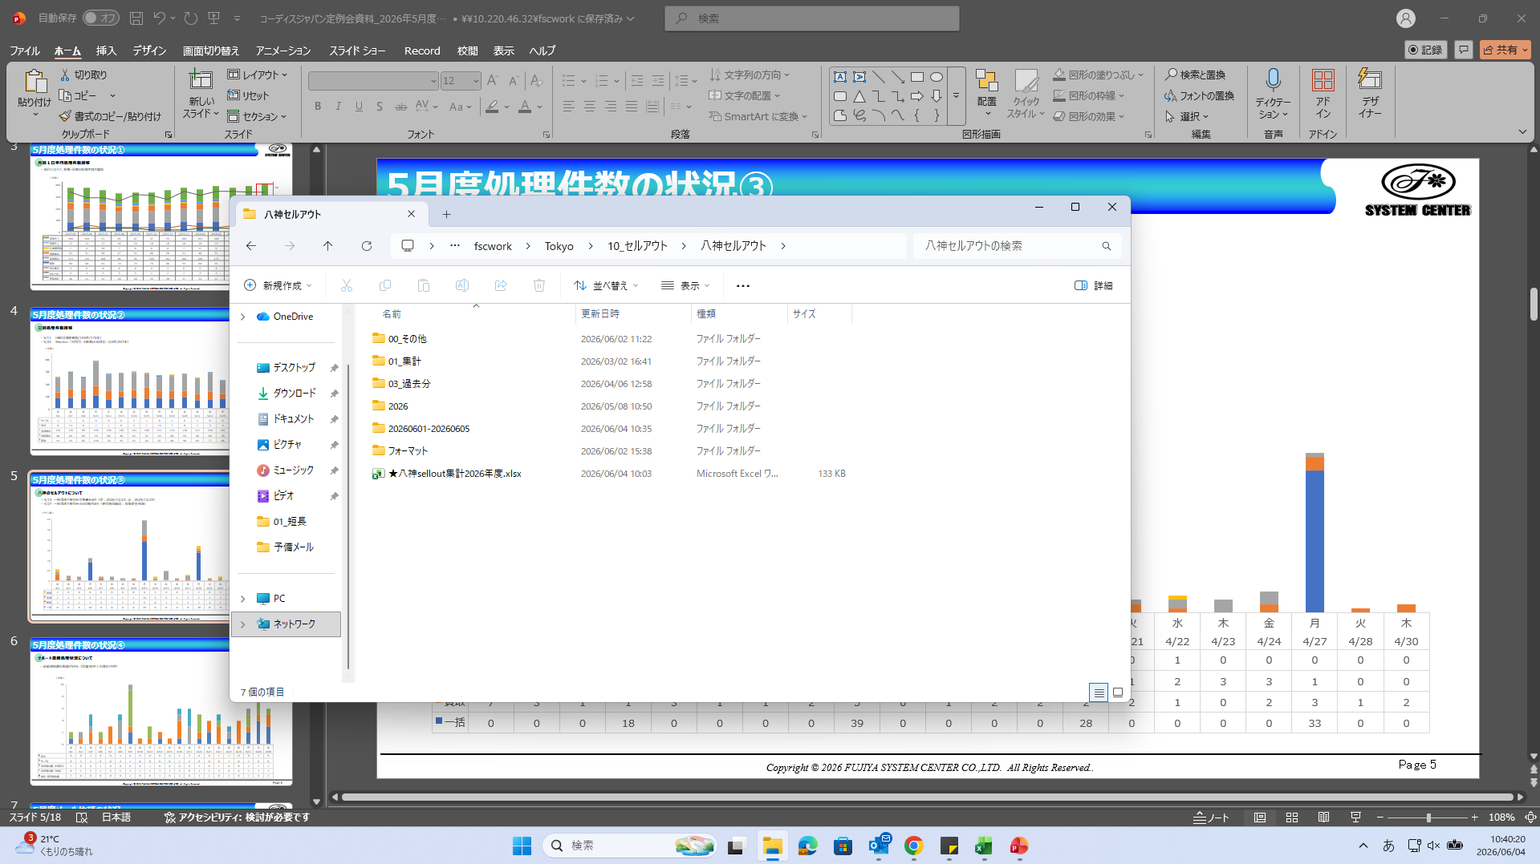

▲ 八神Excelの場所

このファイルを開き、当月タブ（例：2026.5）を選びます。タブは月ごとに分かれています。
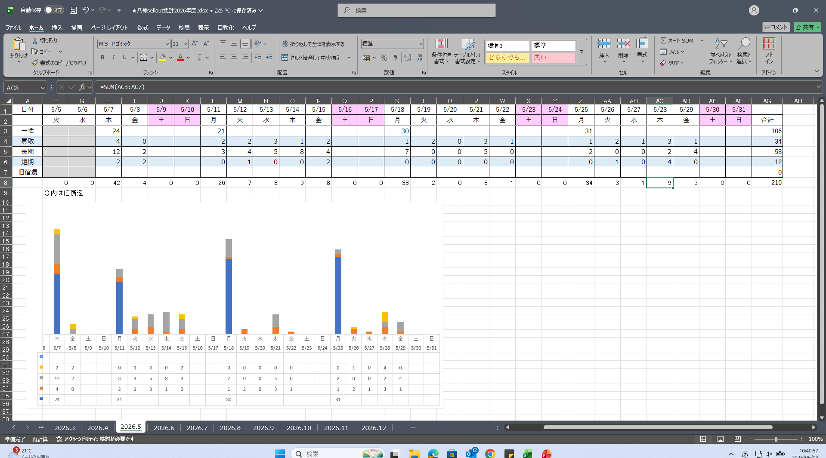

▲ 八神：月別タブ

当月タブにデータが入っていることと、グラフが更新されていることを確認します。
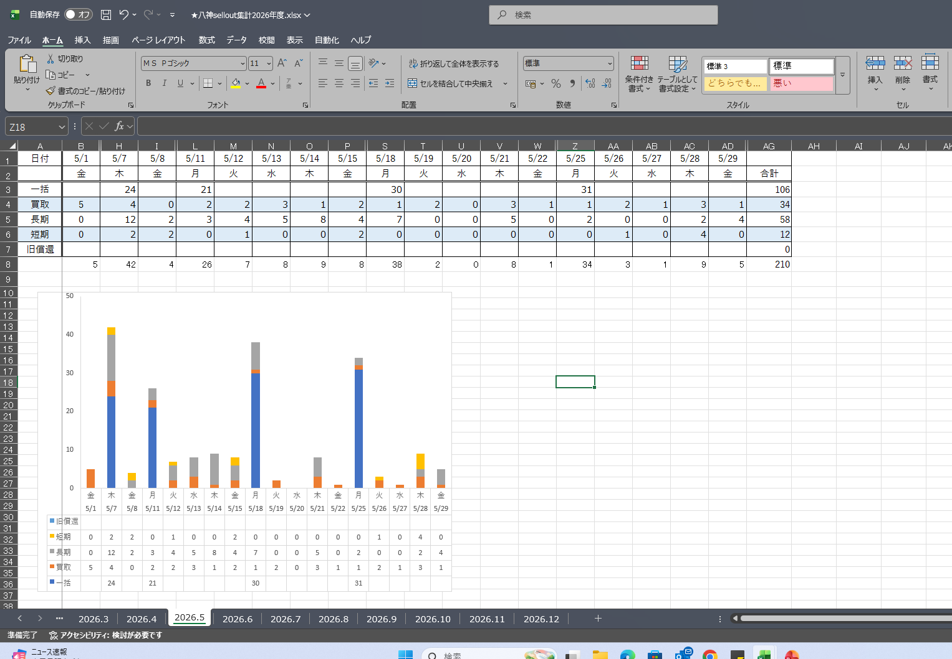

▲ 八神sellout集計：当月

5-2. 「一括」行の空欄に手動で 0 を入れる

一括 の行は、値のある日（例：24・21・30・31）だけが入っていて、それ以外の日は空欄になっています。この空欄のセルすべてに、手動で 0 を入力してください。
⚠️ 空欄のままだとグラフや合計に正しく反映されません。一括 の行を当月の全稼働日ぶん 0 で埋めて隙間をなくします。
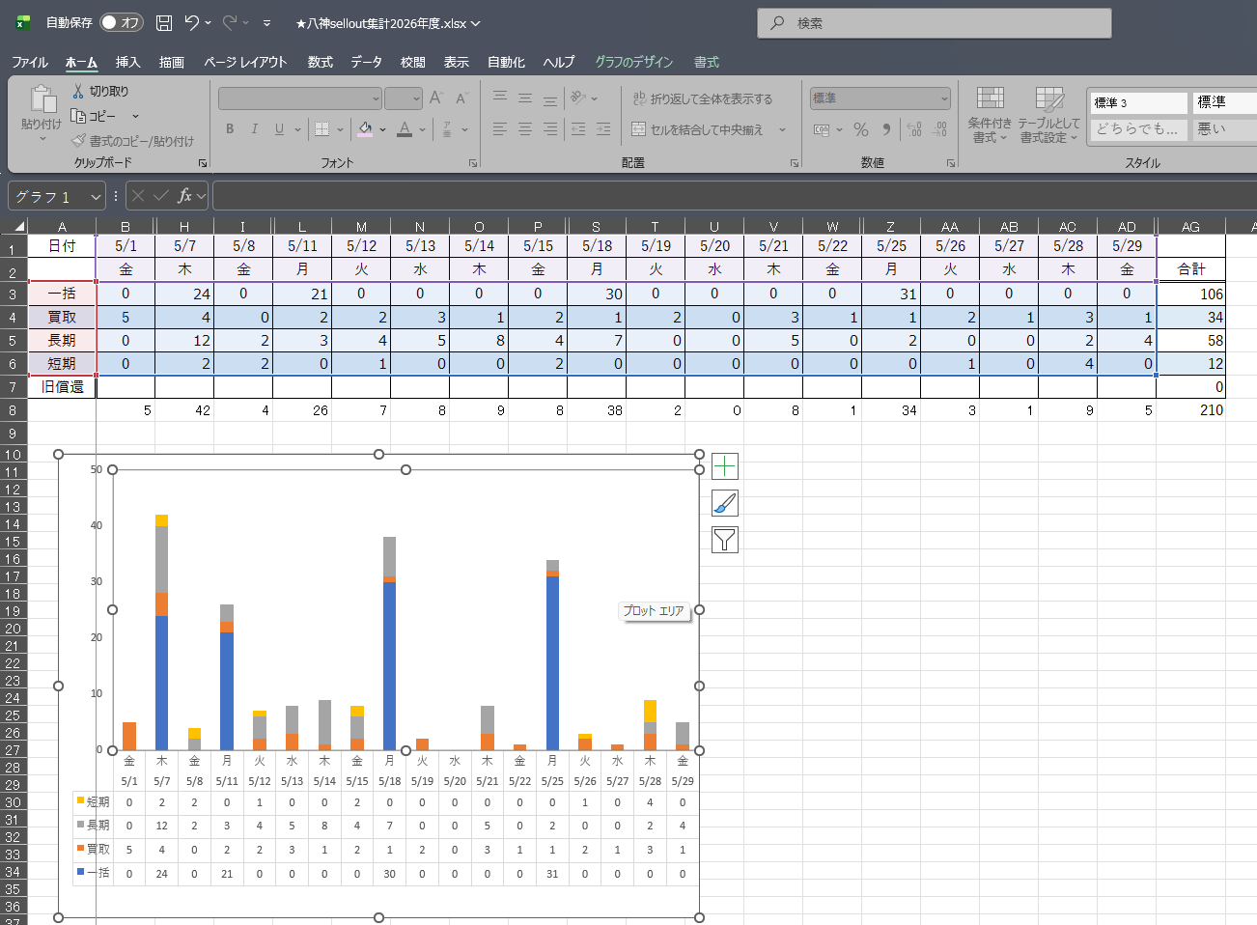

▲ 八神：一括行に0を入力

5-3. グラフをPowerPointへ

0 を埋めたら、当月グラフを選択してスライド5へコピーします。
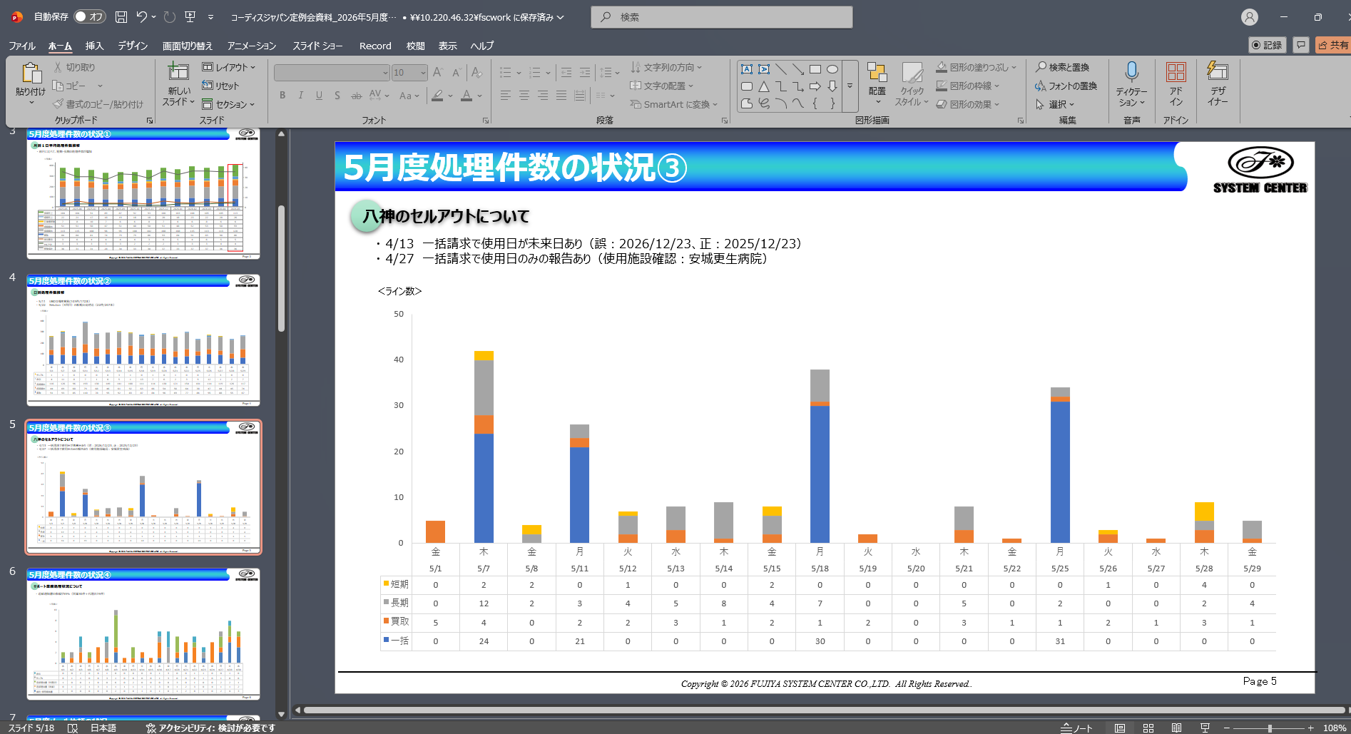

▲ スライド5：八神 完成

5-4. 件数の根拠はOutlookで確認

八神の件数は Outlookのメールから集計しています。件数が多い・少ないと感じたら、該当メールを開いて内訳（理由）を確認できます。
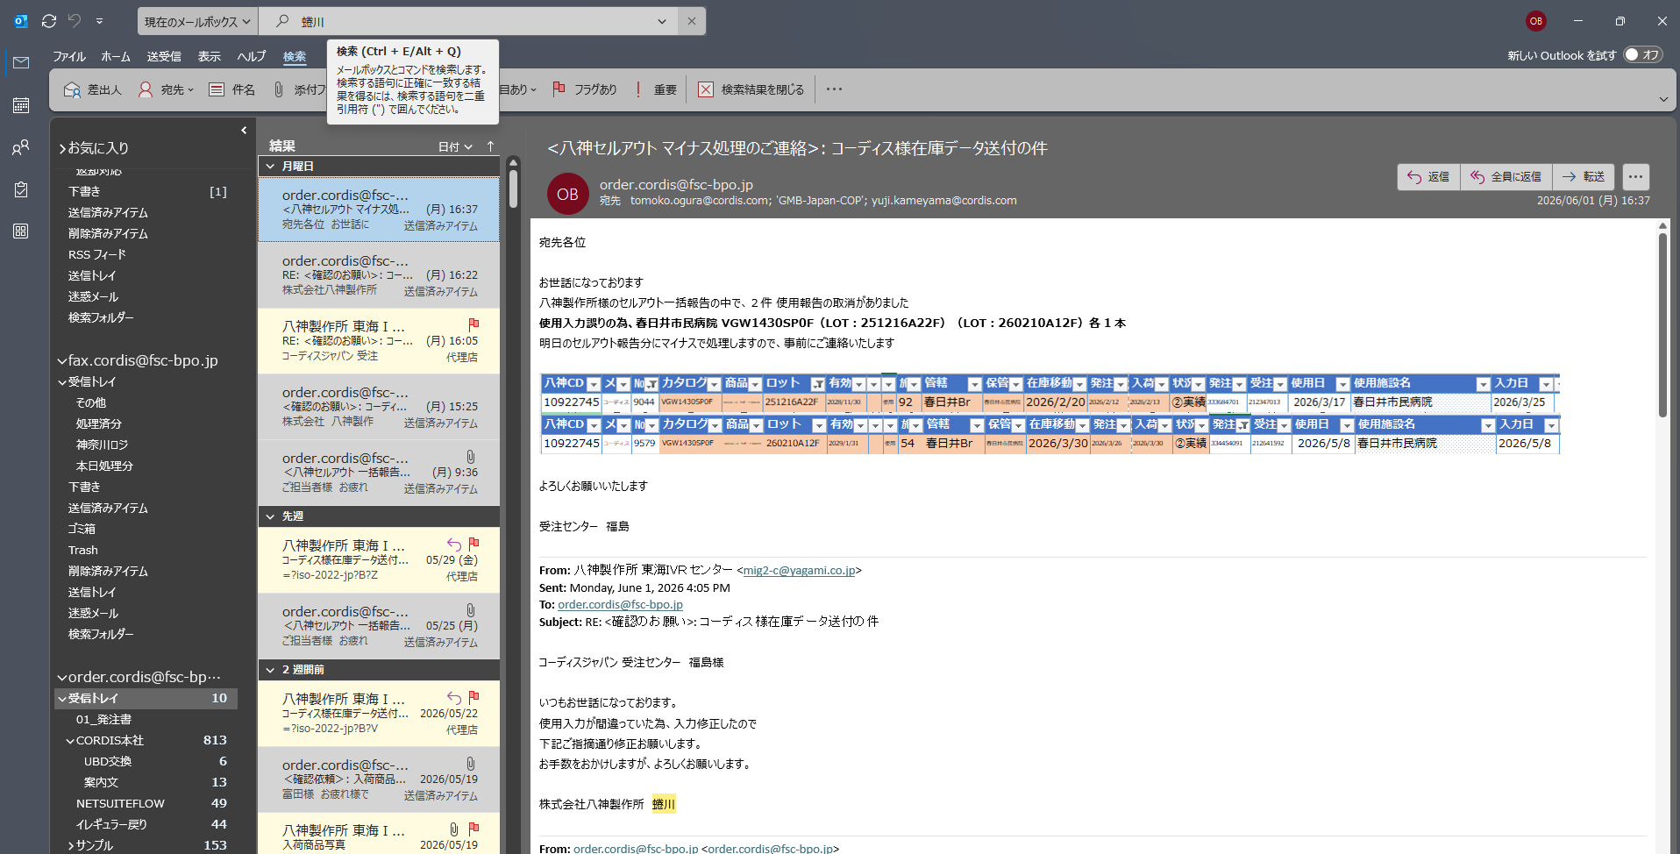

▲ Outlook：八神件数集計

💬 件数が「9件」などになっている場合、その理由はこのメールで確認できます（多い月は背景を紐解いておくとコメントが書きやすくなります）。
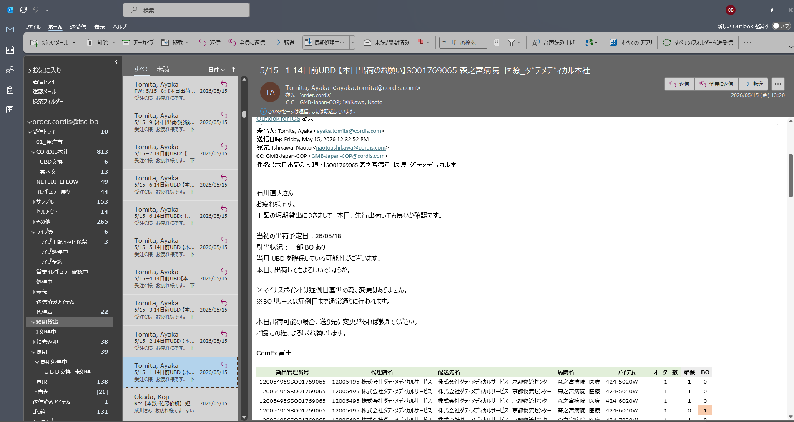

▲ Outlook：八神内訳確認

6. スライド6：サポート業務

サポート業務（補充・使用報告書／返却通知書 ×2／サンプル／赤伝）の当月件数を表示します。
6-1. サポートグラフファイルを開く

2026年度サポートグラフ.xlsx を開き、当月タブ（例：サポート2026.5）のグラフを確認します。
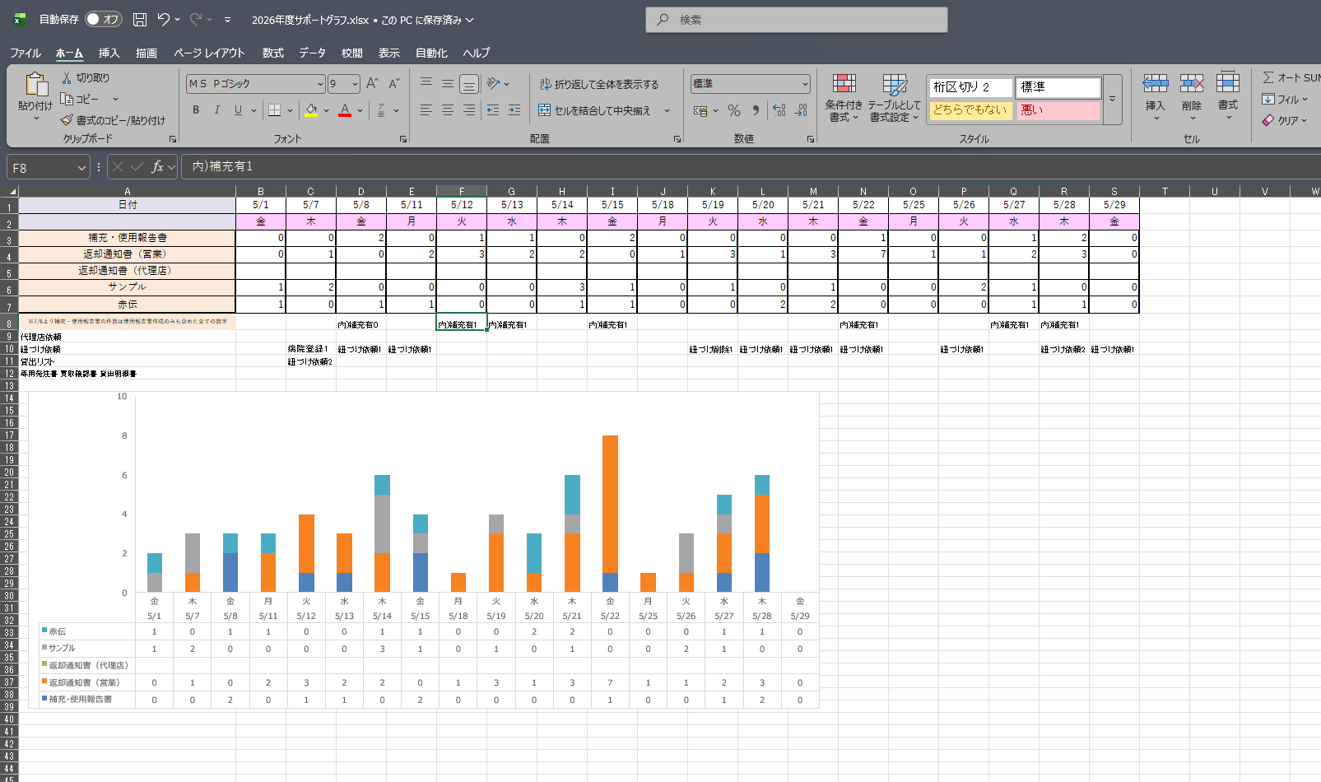

▲ サポートグラフ

📝 用語の補足：「返却通知書（代理）」は、正式には「返却・使用通知書」というタイトルの書類です。該当データはメールブランチの後ろにあります。
6-2. グラフをPowerPointへ

グラフをスライド6へコピーし、コメントを記入します。
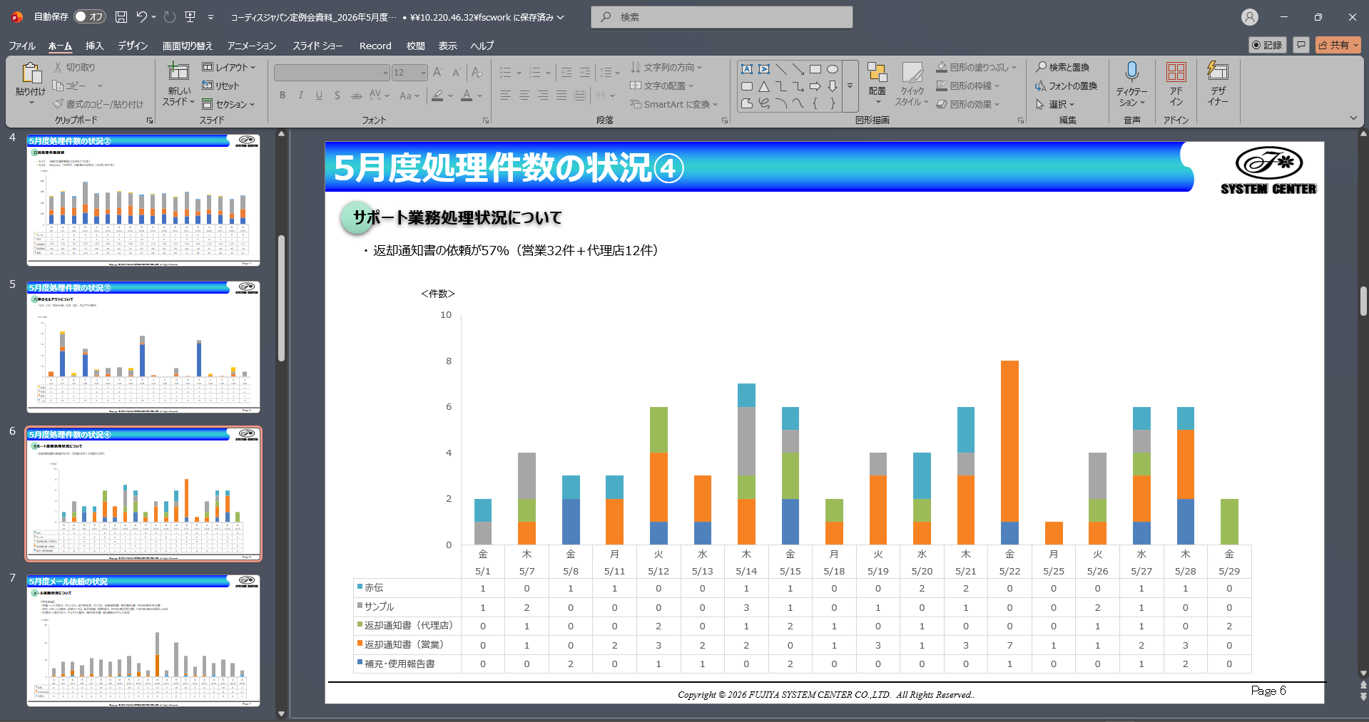

▲ スライド6：サポート

7. スライド7：メール依頼

メール依頼（その他／代理店／Cordis本社／営業）の当月件数を表示します。
7-1. メール依頼ファイルを開く

2026年度メール依頼.xlsx を開き、当月タブ（例：メール2026.5）のグラフを確認します。
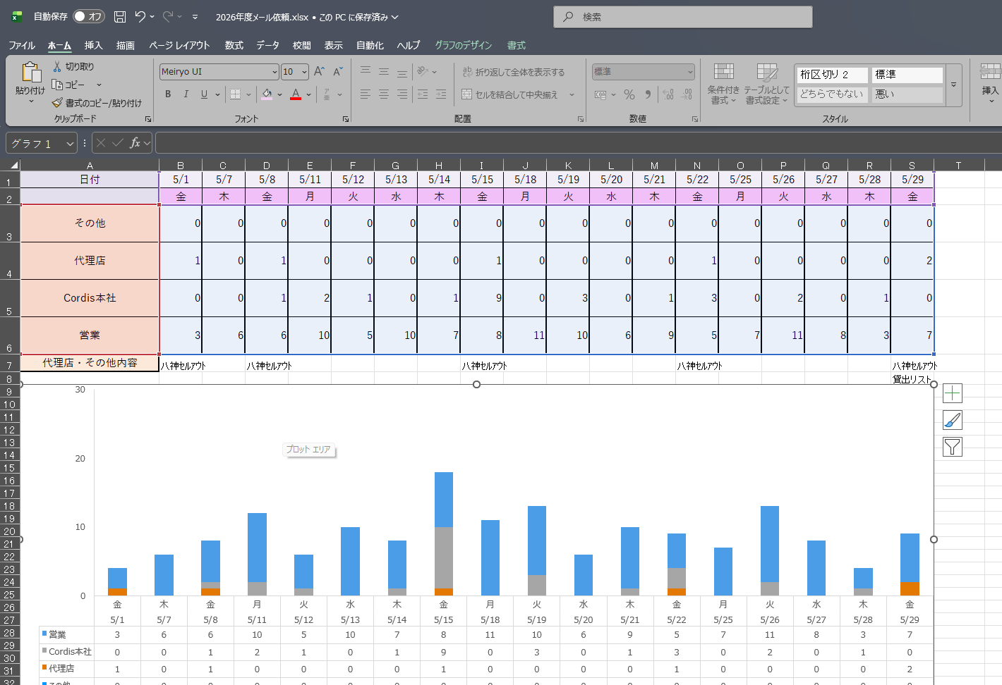

▲ メール依頼シート

💬 メール依頼（✉）について：ここは原則いじるものはありません。集計は関さんがまとめてくれています。件数が多いときは「なぜ多いのか？」を紐解いておく必要があります。
7-2. 件数の根拠はOutlookで確認

件数はOutlookで集計しています。必要に応じて該当メールで内訳を確認します。
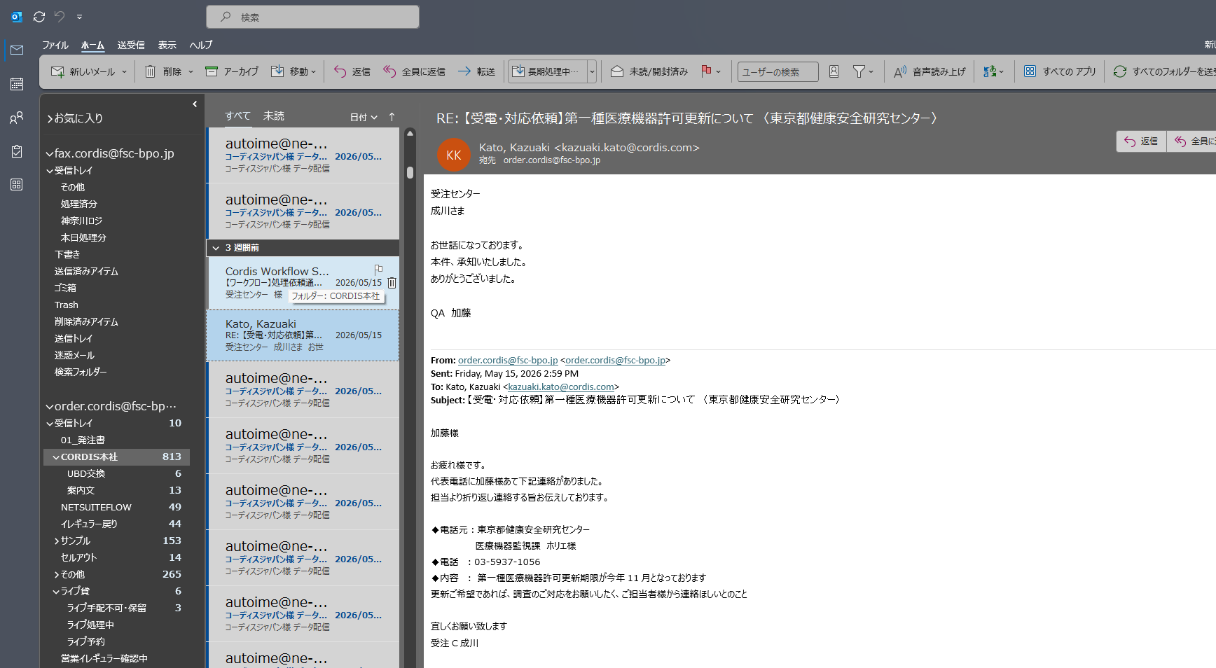

▲ Outlook：メール依頼

7-3. グラフをPowerPointへ

グラフをスライド7へコピーし、コメントを記入します。

8. スライド8：電話応対（グラフ＋右上の集計表）

当月の日別 受信／発信件数の棒グラフと、右上の集計表（前月比つき）を更新します。
8-1. 受発信の元データを用意する

その月の 202605受発信.xlsx（受信件数／発信件数の日別データ）を開きます。
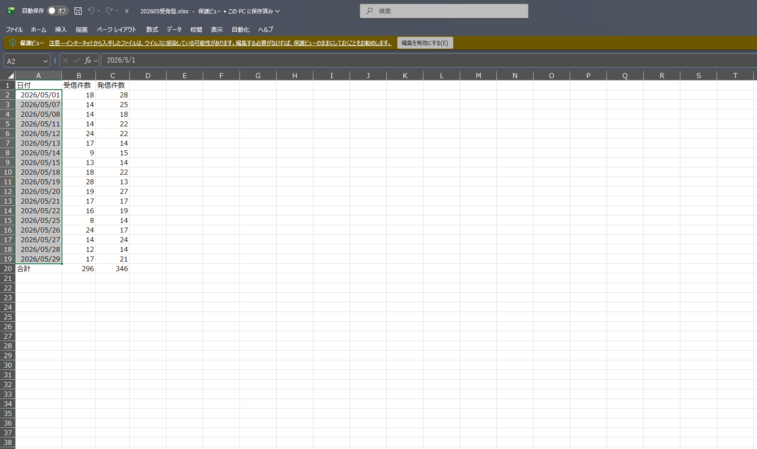

▲ 受発信：元データ

8-2. メインExcelの「電話」タブに貼り付ける

メインExcelの 電話 タブを開きます。貼り付け前は前月のデータが入っています。
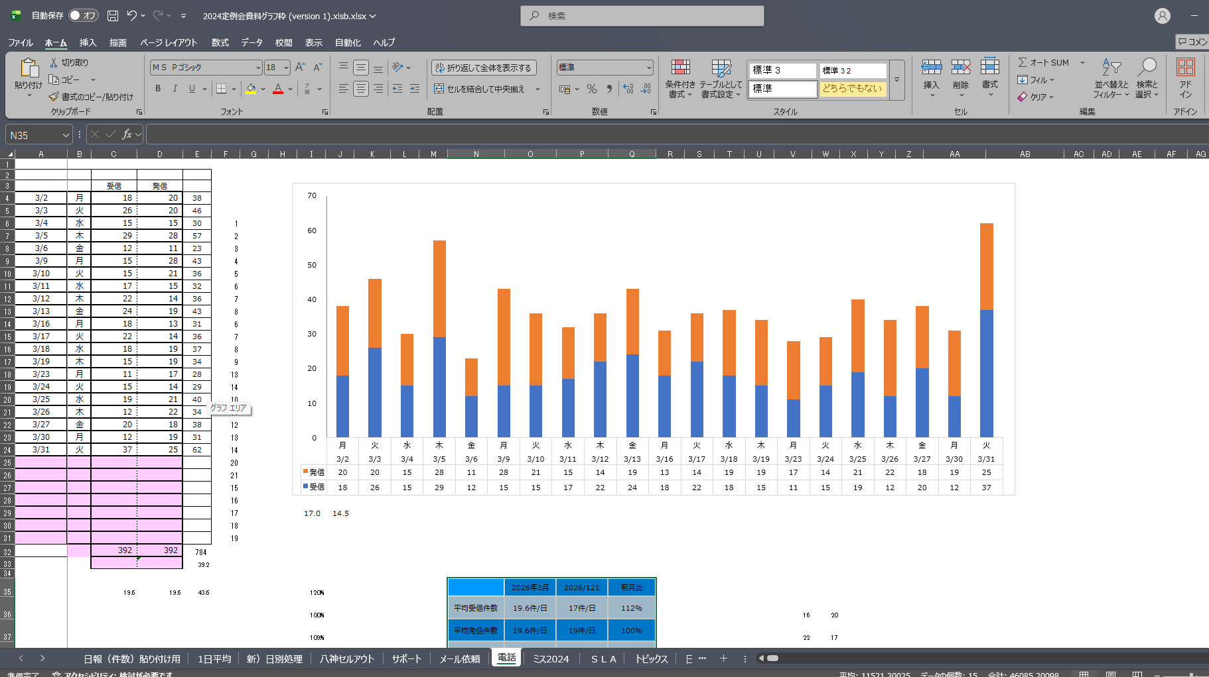

▲ 電話タブ：前月状態

受発信データを 電話 タブに貼り付けると、グラフと数値が当月に切り替わります。
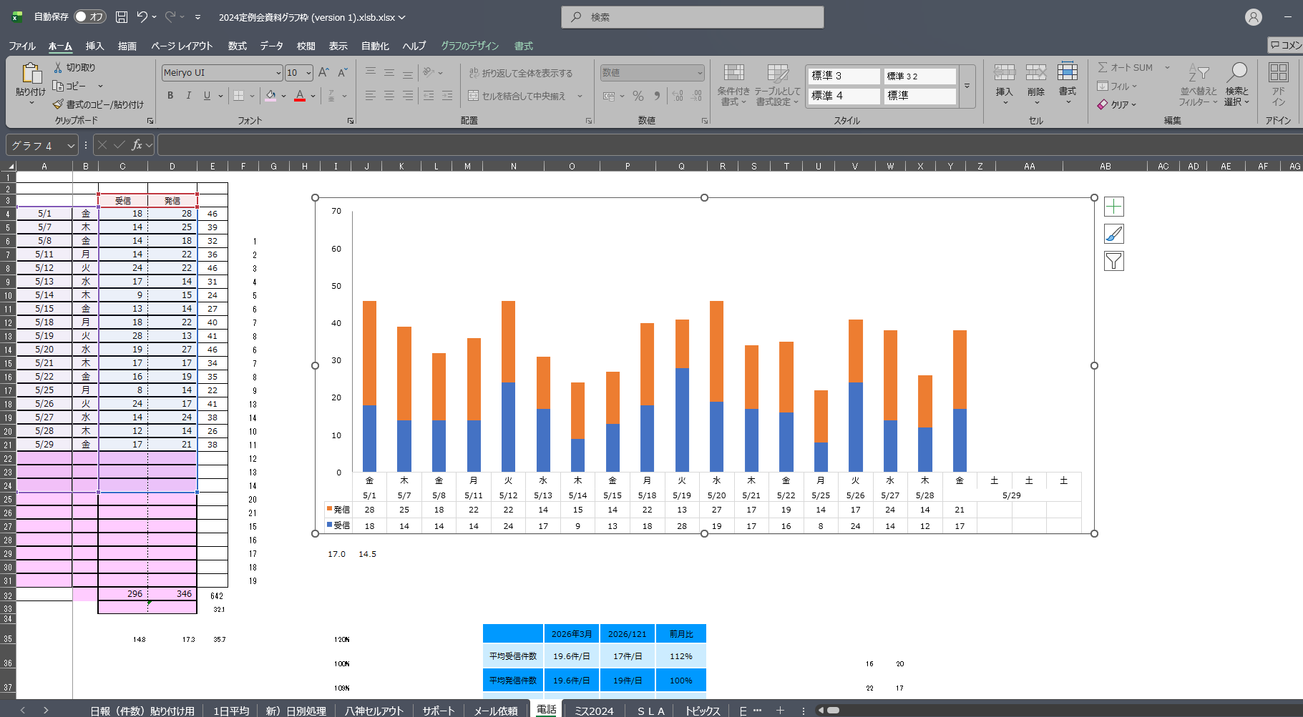

▲ 電話タブ：当月貼付

8-3. 平均と集計表を更新する

・平均件数＝合計 ÷ 稼働日数（例：=C32/18 のように、合計を稼働日数で割る）で計算します。・右上の集計表（N35:Q38）には、当月・前月・前月比（%）が入ります。
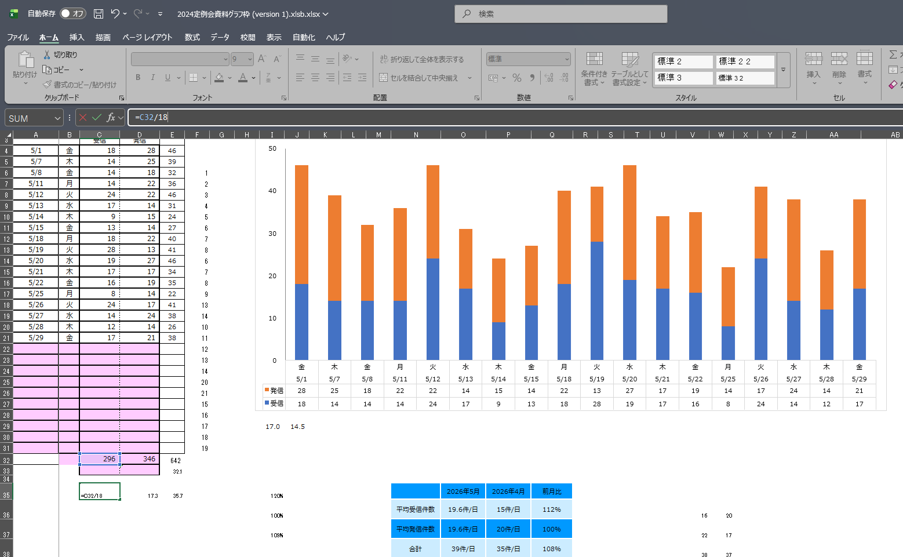

▲ 電話：平均算出と集計表

8-4. グラフをPowerPointへ（軸の最大値に注意）

グラフをスライド8へコピーします。
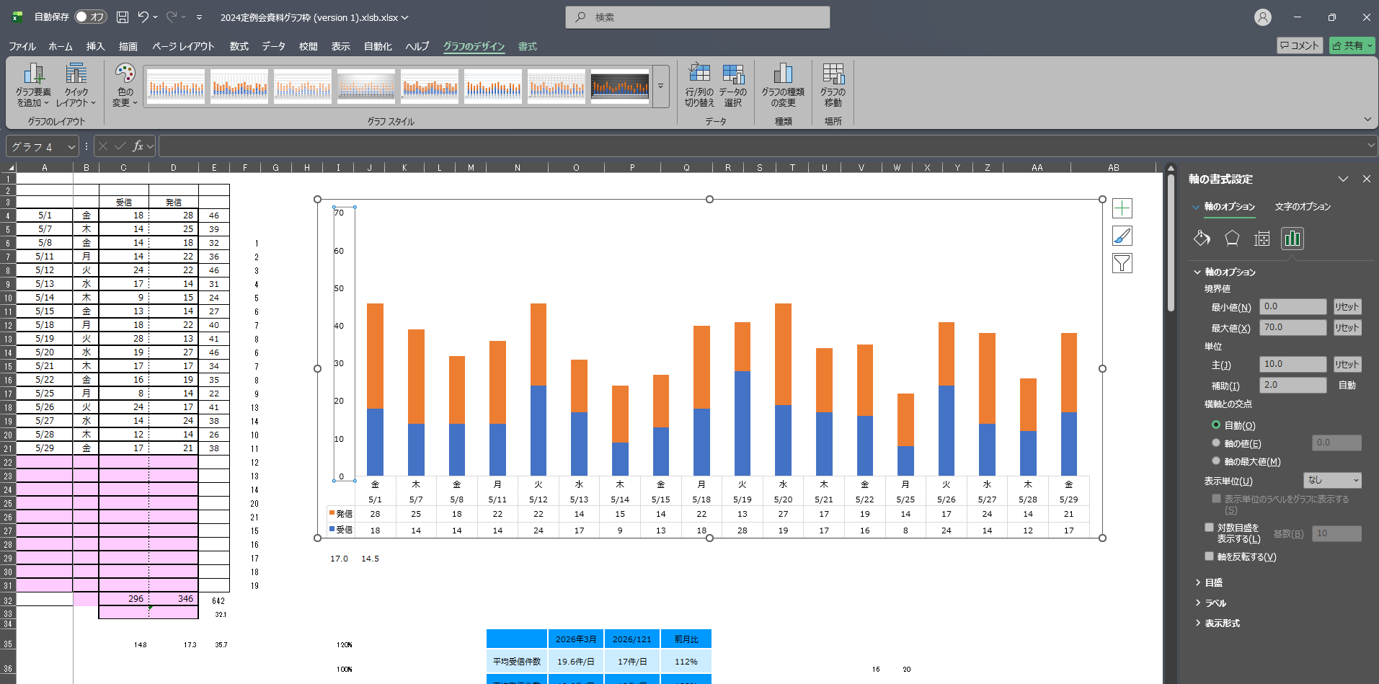

▲ PPT電話：軸調整1

⚠️ 縦軸の最大値を月に合わせて手調整します。件数に応じて、70件以下の月なら最大を50にするなど、見やすい高さに直してください。
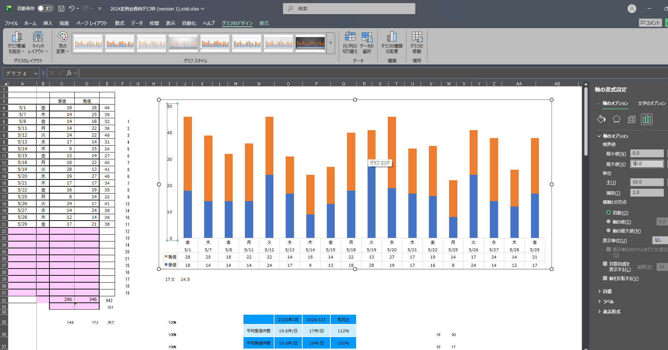

▲ PPT電話：軸調整2

集計表も合わせて貼り付け／更新し、コメントを記入すれば完成です。
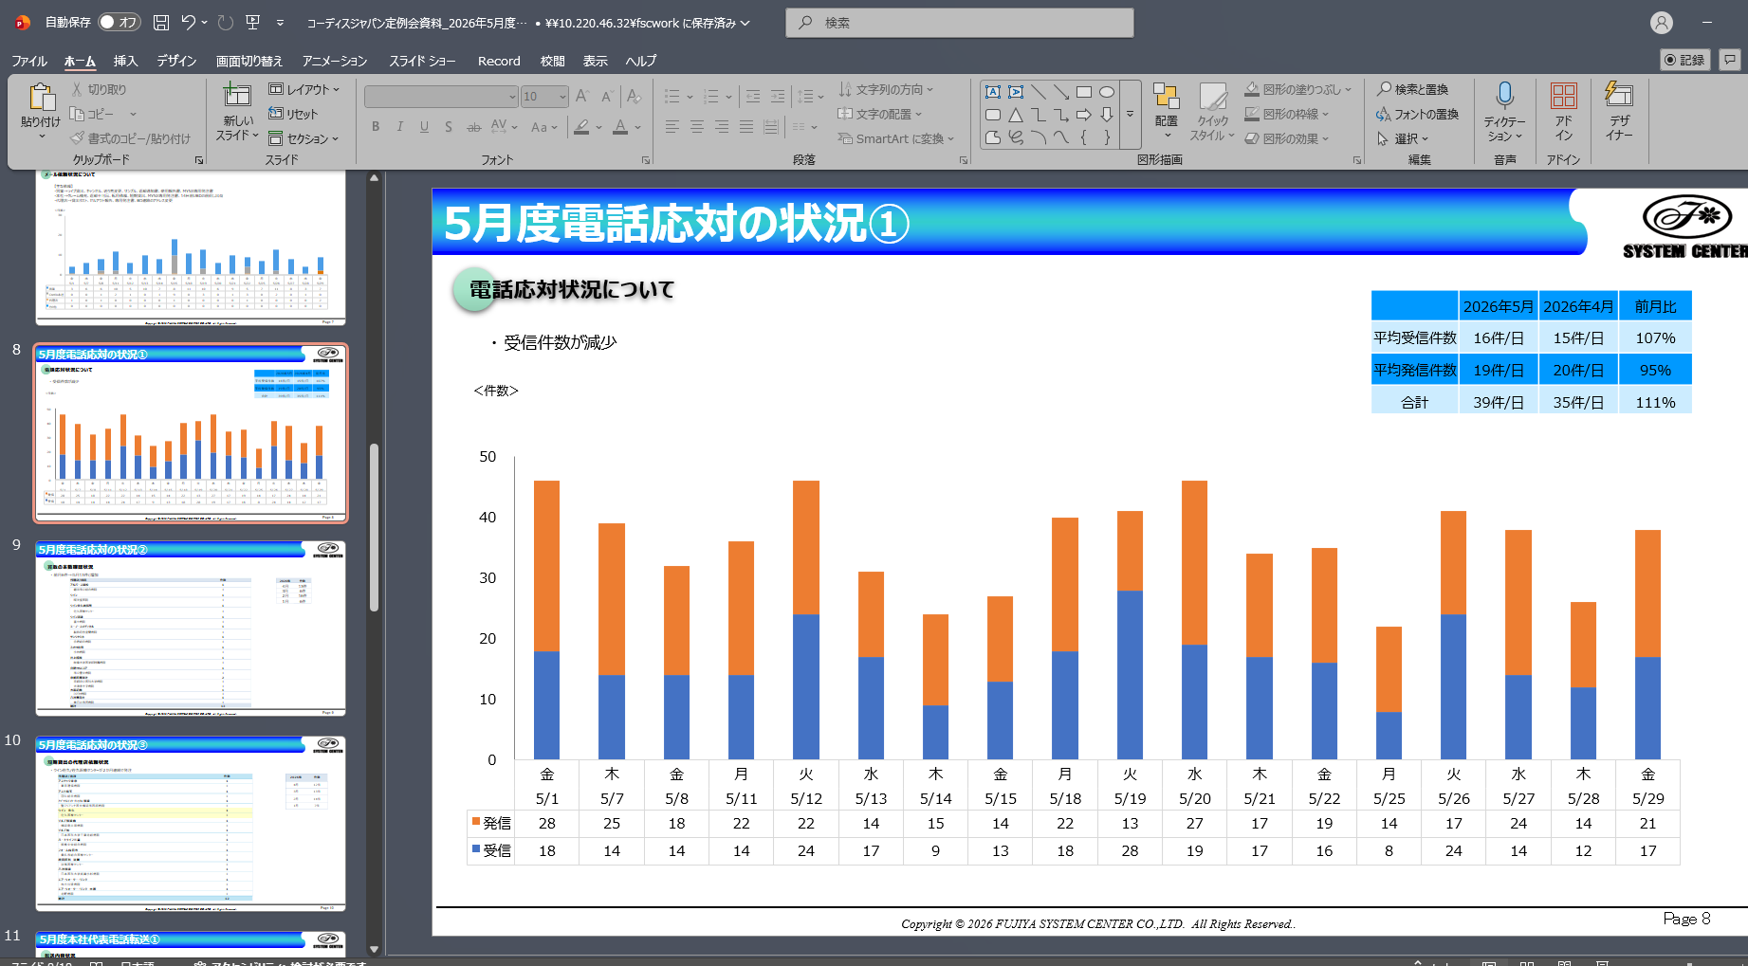

▲ スライド8：電話完成

9. 仕上げ：保存

すべてのスライドを更新し、コメントを記入したら、ネットワークフォルダに保存します。
…\16_定例会\2026\
・pptx（編集用）と PDF（配布用）の両方で保存します。・ファイル名は コーディスジャパン定例会資料_2026年○月度 の形式に合わせます。
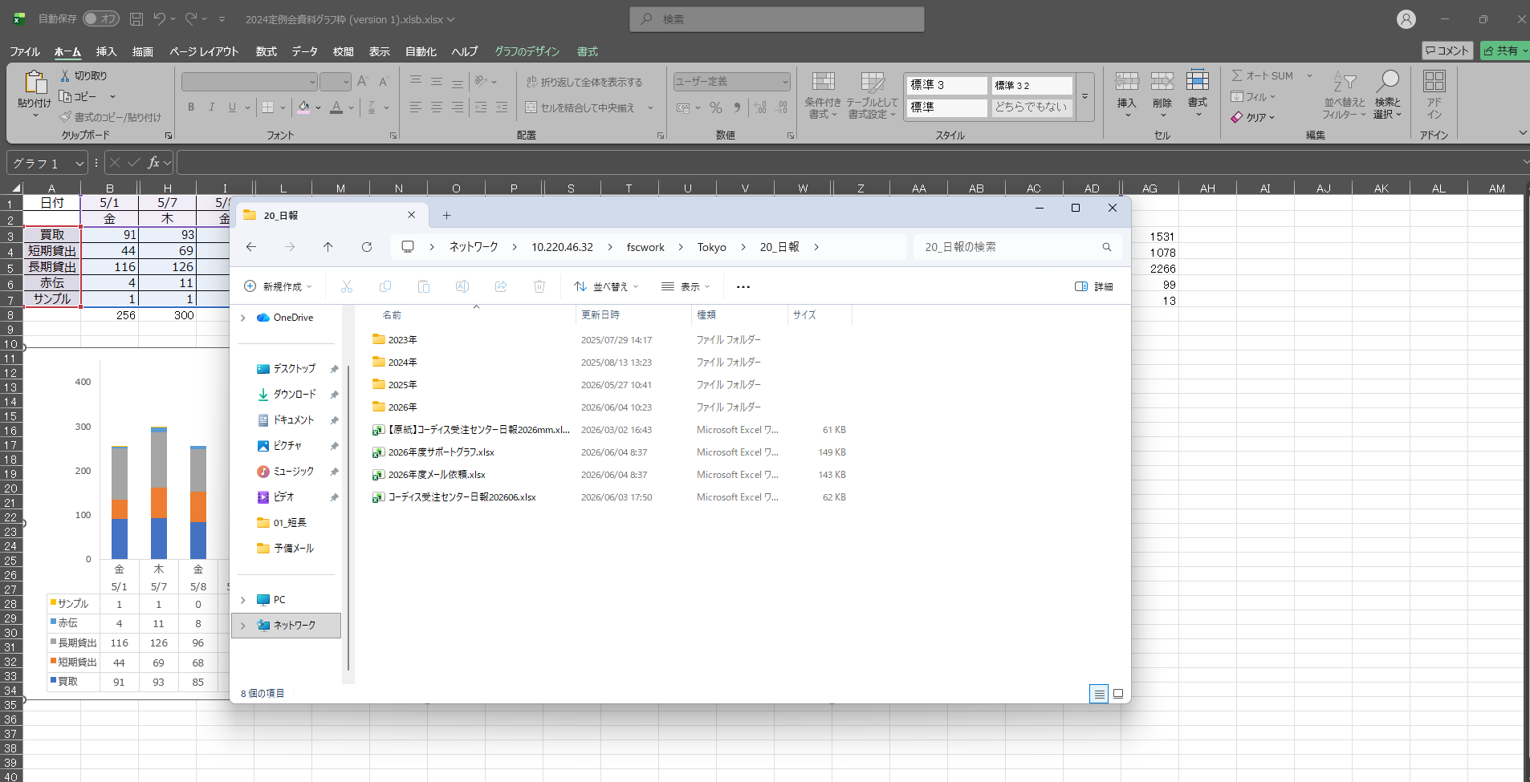

▲ ネットワーク保存ダイアログ

10. つまずきやすいポイント（チェックリスト）

# | 注意点
1 | 月度の書き換えは最初に。アジェンダ・タイトルの「○月度」を当月へ。
2 | 1日平均 は 日報（件数）貼り付け用 と連携している。貼り付け前に当月列を数式→値へ固定する。
3 | 日別グラフは土日祝（0件）の列を削除。「0だから消す」ではなく「土日祝だから消す」。
3b | 八神セルアウトの 一括 行の空欄には手動で 0 を入れる（空欄のままだとグラフ・合計に反映されない）。
4 | 電話の平均は 合計 ÷ 稼働日数。日数を間違えると平均がずれる。
5 | 電話グラフの縦軸の最大値は手調整（70件以下なら50など）。
6 | 八神・メール・サポートの件数は Outlook側に根拠がある。多い月は理由を確認。
7 | グラフをPowerPointへ貼るときは、系列の順番・色が崩れていないかを確認（特にスライド3の複合グラフ）。
8 | 最後は pptxとPDFの両方をネットワークに保存。

付録：データソース対応表

スライド | グラフ／表 | 元ファイル | シート | 参照範囲・備考
3 | 月別1日平均（棒＋折れ線） | メインExcel | 1日平均 | 行2〜10、直近13ヶ月。横軸＝日付(yyyy-mm)
4 | 日別処理（積み上げ棒） | メインExcel | 新）日別処理 | 行3〜7。稼働日のみ。横軸＝日付＋曜日
5 | 八神セルアウト | ★八神sellout集計 | 2026.5 等 | 行3〜6（一括/買取/長期/短期）。件数はOutlook集計
6 | サポート業務 | 2026年度サポートグラフ | サポート2026.5 等 | 行3〜7（補充・使用報告書/返却通知書×2/サンプル/赤伝）
7 | メール依頼 | 2026年度メール依頼 | メール2026.5 等 | 行3〜6（その他/代理店/Cordis本社/営業）。件数はOutlook集計
8 | 電話応対（棒）＋集計表 | メインExcel | 電話 | グラフ:C/D列、表:N35:Q38。元データ=202605受発信.xlsx
13 | 処理ミス（PPM・折れ線） | メインExcel | ミス2024 | 横軸＝月、系列＝前年/当年

祝日：メインExcelの 向う数年の祝日 シートに祝日リストがあり、稼働日の判定に使います。電話の元データ：202605受発信.xlsx を 電話 タブに貼り付けてから使います。

